TAREA No.3
VOLVER AL INDICE

 | ENCENDIDO DEL EQUIPO
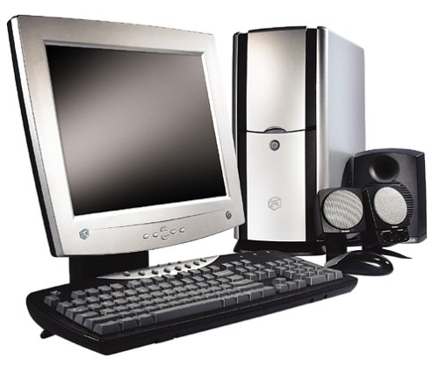

3
5
1
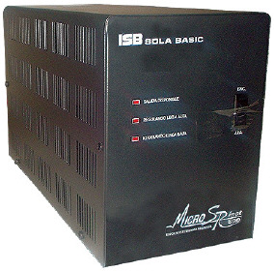
2

1

2

4

3
 | TAREA

 |  |  |  | IDENTIFICACIÓN DEL MOUSE

 |  |  |  |  | INSTRUCCIONES: Qué número le corresponde a cada palabra?
 |  | INSTRUCCIONES: Anota el orden de encendido del equipo

 |  |  | 1 |  | BOTÓN PRIMARIO
 |  |  | 2 |  | BOTÓN SECUNDARIO
 |  |  | 3 |  | SCROLL
 |  |  | 4
 |  |  | 5

TAREA No.5
VOLVER AL INDICE | VENTANA DE EXCEL

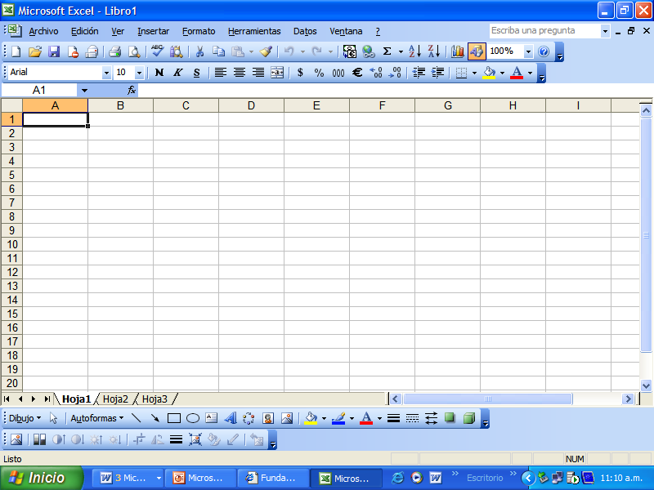

 |  | INSTRUCCIONES: Anota en el espacio en blanco, la palabra que le corresponde del enlistado. Nota. La anotación deberá realizarse con mayúsculas.

 |  | BARRA DE TITULO
 |  | HOJA DE CALCULO ACTIVA
 |  | BARRA DE HERRAMIENTAS
 |  | COLUMNAS
 |  | BARRA DE ETIQUETAS DE HOJA
 |  | BARRA DE MENUS
 |  | FILAS
 |  | BARRA DE FORMULAS
 |  | BARRA DE DESPLAZAMIENTO

